オーバービュー
オーバービュー |  |  | サブシステムID |  | サブシステム名 | 機能ID |  |  |  | 機能名 |  | 作成
 |  |  | 0 |  | FAサイト機能 | CMS2-3-11-1 |  |  |  | デジタルアセット検索結果(外形図・CAD)メイン |  | 改定

機能目的

 | 検索結果画面で指定された製品の外形図・CADの資料番号を製品DBから抽出し、資料番号を元にドキュメントDBから抽出した、外形図・CADリンクの情報を画面に表示します。

機能概要

 | 製品DBから抽出した外形図・CADデータ表示
 | ダウンロードDBの検索及び抽出データの表示
 | 外形図・CADリンク
 | 社内プレビュー（登録中データを識別して表示）

前提／特記事項

 | リクエストはGETで受ける。これは現行FAサイトの仕様踏襲のため。

詳細設計にて、テーブル参照要領、テーブル編集要領、ファイル編集要領、画面編集要領をもとに記載
アクセスデータ
No |  | 物理名 |  | 論理名 |  |  | I | O | 種別 |  | 備考
1
2
3
4
5
6
7
8
9
10
11
12
13
14
15
外部インタフェース
No |  | クラス名 |  | 機能名 |  |  |  |  |  |  | 備考
1
外部システムの機能を呼び出している場合に記入
2
3
4
5

画面遷移図
画面遷移図 |  |  | サブシステムID | サブシステム名 |  | 機能ID | 機能名 | 作成
 |  |  | 0 | FAサイト機能 |  | CMS2-3-11-1 | デジタルアセット検索結果(外形図・CAD)メイン | 改定

FAトップ

ダウンロードトップ
 |  | ヘッダーの「ダウンロード」リンククリック |  | ヘッダーの「ダウンロード」にカーソルを当てる
 |  |  |  | 製品カテゴリを選択
 |  |  |  | 製品名を選択
 |  |  |  | 「外形図・CAD」リンククリック

 | 製品名を選択し、「外形図・CAD」リンククリック

デジタルアセット検索結果(外形図・CAD)
 |  |  |  |  | デジタルアセット検索機能にて検索実行

デジタルアセット検索結果(カタログ)

デジタルアセット検索結果(マニュアル)
 | タブクリックによる遷移

デジタルアセット検索結果(技術資料)

デジタルアセット検索結果(ソフトウェア)

デジタルアセット検索結果(サンプルライブラリ)

画面レイアウト
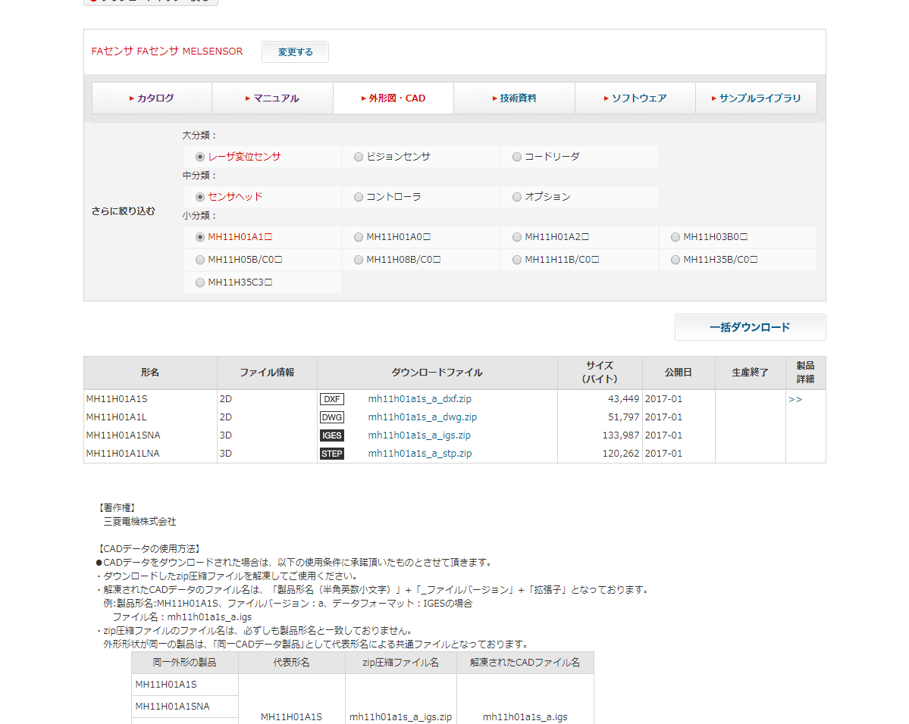
画面レイアウト |  |  | サブシステムID | サブシステム名 | 機能ID | 機能名 | 作成
 |  |  | 0 | FAサイト機能 | CMS2-3-11-1 | デジタルアセット検索結果(外形図・CAD)メイン | 改定

画面の概要 |  |  | 外形図・CADの一覧表示を行います。

用途

53
54

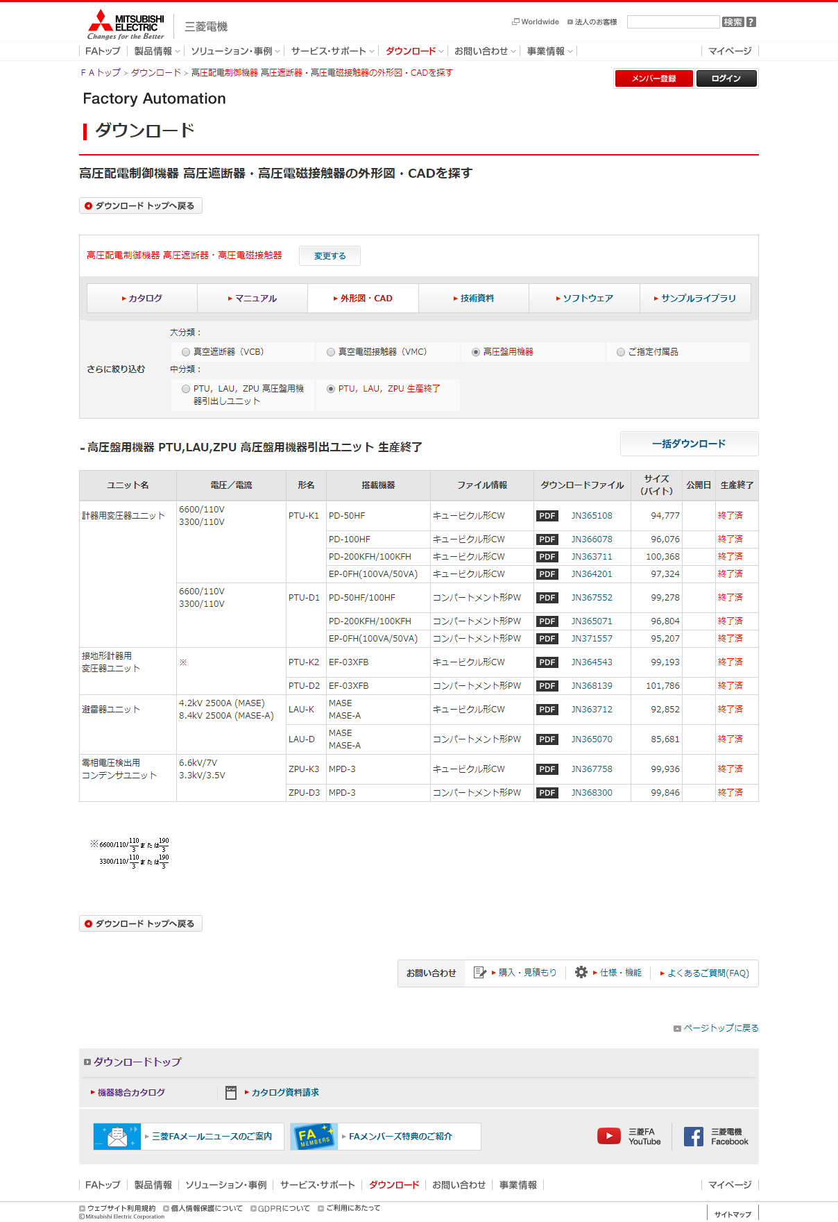

1

2

3
4

5
6
7
8
9
10

11

12

13,14
16
15

17～22
23
24
25
26
27

28～33
34
35
36
37
38
39

40

2

41
42
43

44
 |  |  |  |  |  |  |  | ダウンロードサイト クロール対策
 |  |  |  |  |  |  |  | 分類選択エリアへのリンクのaタグをこの部分に埋め込みます。
 |  |  |  |  |  |  |  | <noscript>タグを使用することでscriptが有効なブラウザではリンクは表示されません。
 |  |  |  |  |  |  |  | Scriptが有効の場合、画面上は何も表示されません。

45

46

登録中
 |  | 55
 |  | Ver.4.36 追加#1094

47

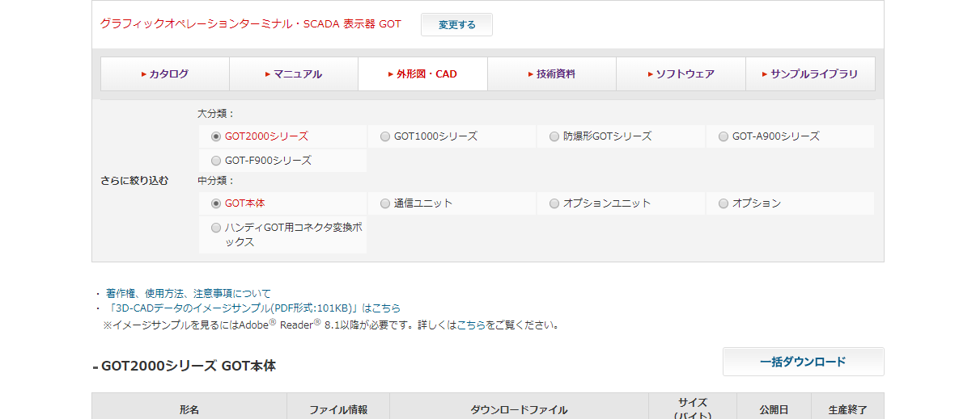

48

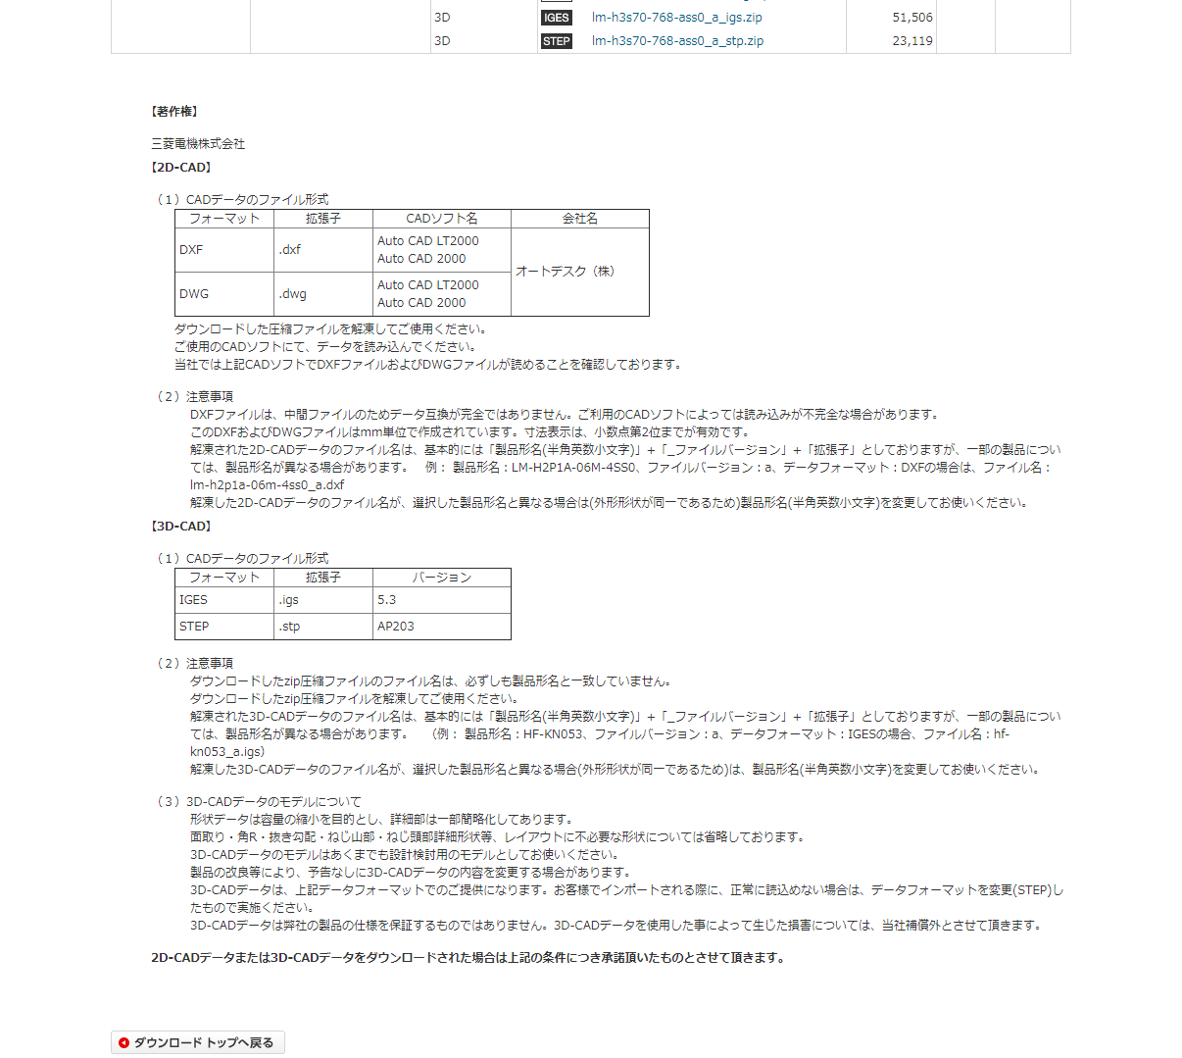

49

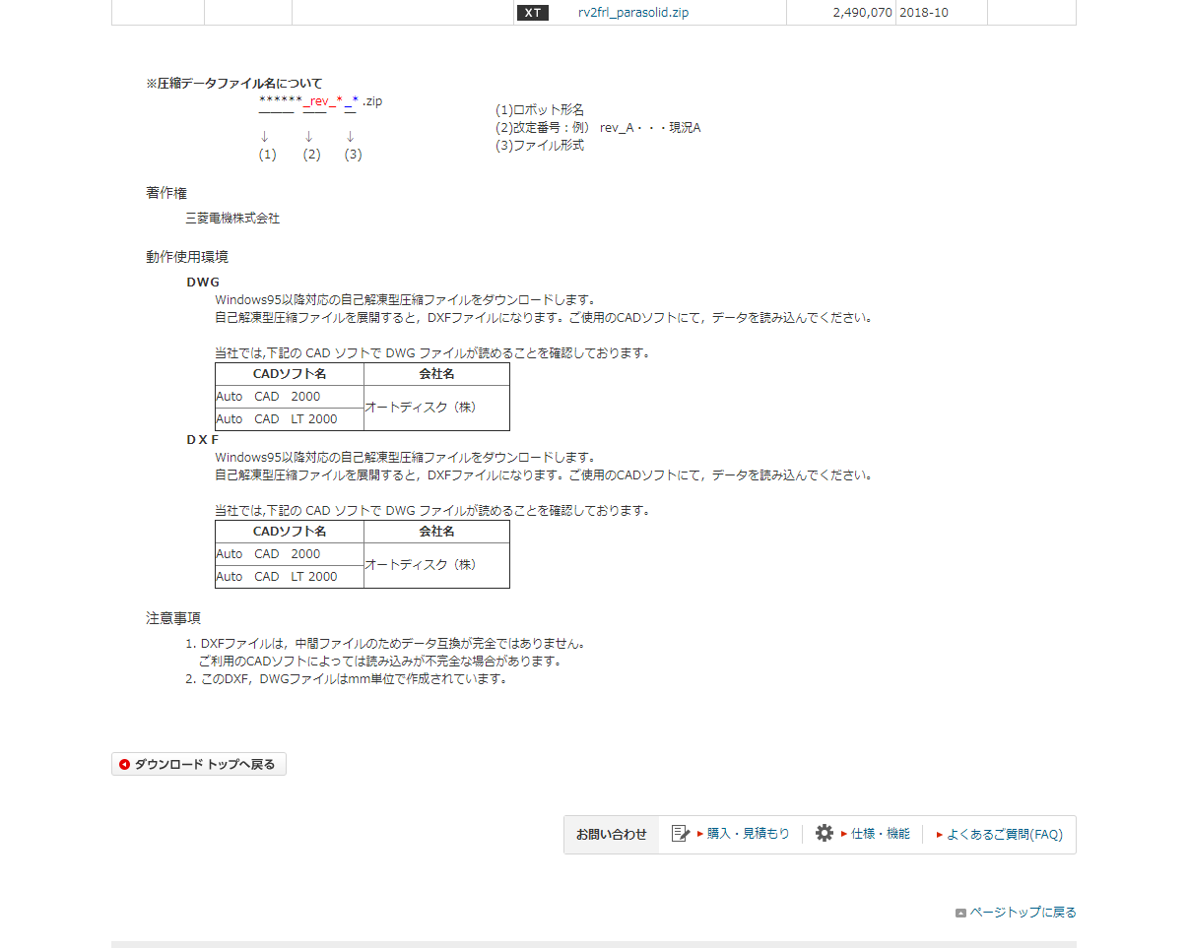

40

 | 【機種選択クリック時のモーダルウインドウ】

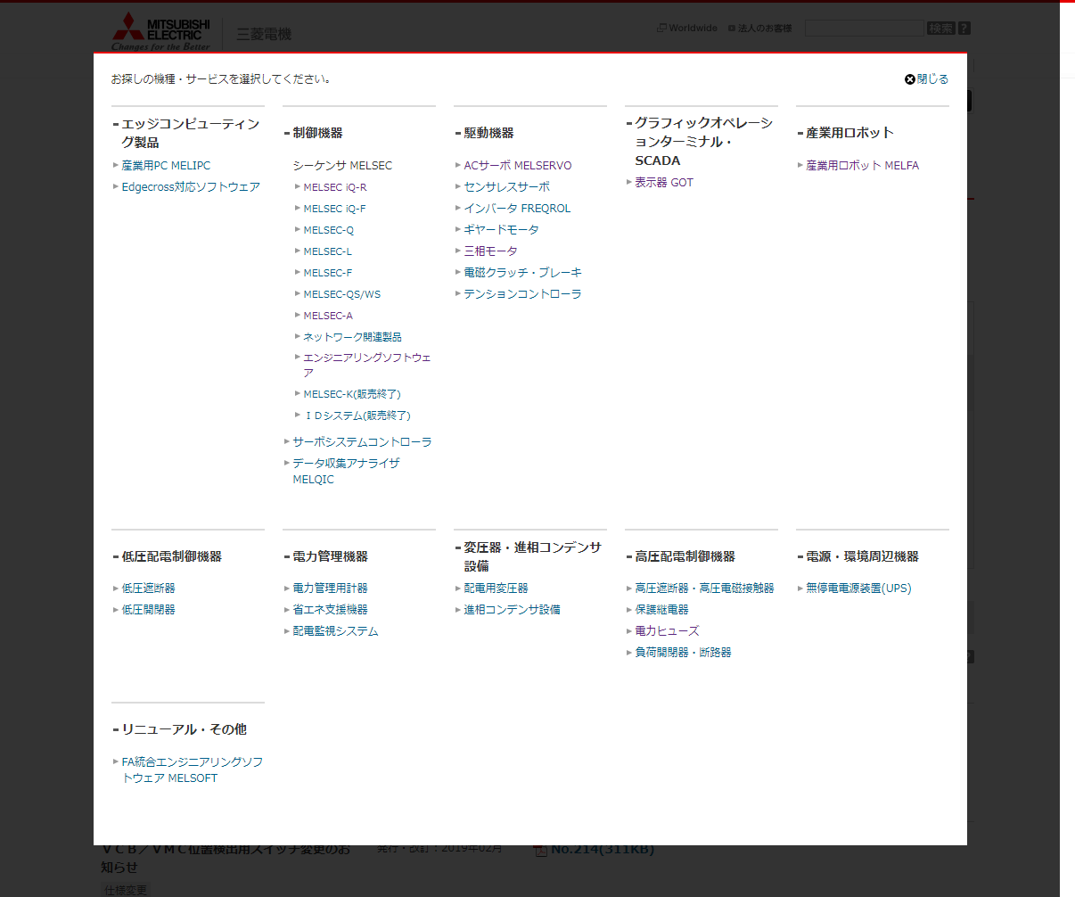

50

51

52

入出力仕様
入出力仕様 |  | サブシステムID |  | サブシステム名 |  | 機能ID | 機能名 | 作成
 |  | 0 |  | FAサイト機能 |  | CMS2-3-11-1 | デジタルアセット検索結果(外形図・CAD)メイン | 改定

仕様No. |  | 1
タイミング |  | 絞込み/表示順変更/キーワード検索
用途 |  | 絞込み一覧表示
アクション（呼び出し対象） |  | /fa/download/cad/search.do
入力
No | 項目名 |  | 情報元 |  | 説明／設定内容
1 | mode |  | 前画面 |  | "cad"：外形図・CAD
2 | kisyu |  | 前画面 |  | 選択した機種の略称
3 | category1 |  | 前画面 |  | 選択した大分類
4 | category2 |  | 前画面 |  | 選択した中分類
5 | category3 |  | 前画面 |  | 選択した小分類
6 | category4 |  | 前画面 |  | 選択した最小分類
7 | categoryb1 |  | 前画面 |  | 大分類前情報
8 | categoryb2 |  | 前画面 |  | 中分類前情報
8 | categoryb3 |  | 前画面 |  | 小分類前情報
9 | categoryb4 |  | 前画面 |  | 最小分類前情報
10 | preview |  | 前画面 |  | "1"：プレビューフラグ |  |  |  | Ver.16.86 削除
10 | preview |  | 前画面 |  | プレビューパラメータの指定の有無・内容によらずにプレビューモードを制御するように修正（M_CODE_MSTのみで制御） |  |  |  | Ver.16.86 修正
11 | c1 |  | 前画面 |  | 選択した大分類
12 | c2 |  | 前画面 |  | 選択した中分類
13 | c3 |  | 前画面 |  | 選択した小分類
14 | c4 |  | 前画面 |  | 選択した最小分類
15 | mid |  | 前画面 |  | 管理番号

画面編集要領参照
出力
No | 項目名 |  | 情報元 |  | 説明／設定内容
1
2
3

仕様No. |  | 2
タイミング |  | メニュータブクリック
用途 |  | 各タブ画面への遷移
機能設計書（画面）_CMS2-3-8-1_デジタルアセット検索結果(カタログ)メインの入出力仕様No.3～8を参照
アクション（呼び出し対象） |  | アクションURLを記載するかコントローラクラス名を記載
入力
No | 項目名 |  | 情報元 |  | 説明／設定内容
1
2
3
出力
No | 項目名 |  | 情報元 |  | 説明／設定内容
1
2
3

テーブル参照要領
テーブル参照要領 |  |  | サブシステムID |  |  | サブシステム名 |  | 機能ID | 機能名 | 作成
 |  |  | 0 |  |  | FAサイト機能 |  | CMS2-3-11-1 | デジタルアセット検索結果(外形図・CAD)メイン | 改定

別途SQLを作成
本設計書にはSQL-IDを記入
要領No. |  | 1 |  | アクセス種別
No | テーブルID |  |  | テーブル名 |  |  |  | 備考
1
2
3
4
参照条件

No | テーブル項目名 |  |  |  | 情報元 |  | 備考
1
2
3
4
5

要領No. |  | 2 |  | アクセス種別
No | テーブルID |  |  | テーブル名 |  |  |  | 備考
1
2
3
4
参照条件

No | テーブル項目名 |  |  |  | 情報元 |  | 備考
1
2
3
4
5

